关系图
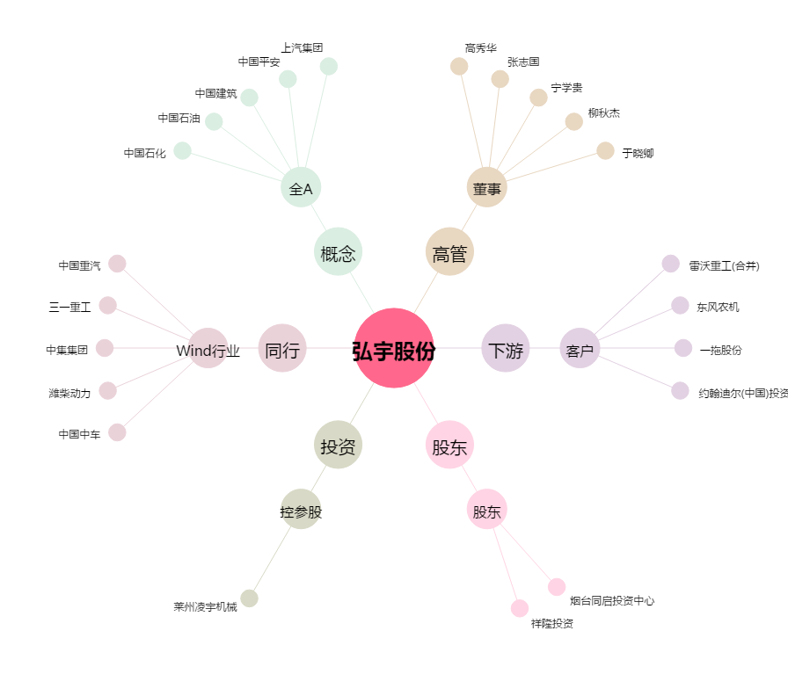
弘宇股份[002890.SZ] - 关系概览图

